CrearPanorama
ALCALDÍA DE SANTIAGO DE CALI
Unidad Administrativa Especial de Gestión de Bienes y Servicios
Panorama de Riesgo No. |  |  |  |  |  | Ñ0100010002-1

CREACIÓN DE PANORAMA

 |  | 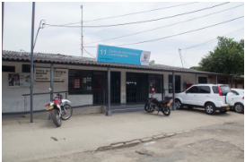

Nombre de la cuenta: |  |  | Municipio de Santiago de Cali
Nombre edificación: |  |  | CALI No. 11
Localización: |  |  | K 33A con C 31
Fecha de Inspección: |  |  | 2019-10-15
Inspector o ejecutor: |  |  | Andrés Molina
Responsable:
Observaciones:

LISTA DE TAREAS DE ESTE PANORAMA
# | Tipo Riesgo | Nombre |  | Plazo | Vence |  | Estado | …

Matriz
ALCALDÍA DE SANTIAGO DE CALI
Unidad Administrativa Especial de Gestión de Bienes y Servicios

Panorama de Riesgo No. |  |  |  |  |  | Ñ0100010002-1

Nombre edificación: |  |  | CALI No. 11
Localización: |  |  | K 33A con C 31 |  | Fecha Inspección: |  | 15/1072019

MATRIZ DE RIESGOS
Riesgo |  | Probabilidad |  | Severidad |  | Exposición | Protección | Puntaje
Incendio |  | 7 |  | 10 |  | 7 | 2 | 245
Rayo |  | 3 |  | 5 |  | 5 | 1 | 75
Terremoto |  | 7 |  | 7 |  | 7 | 2 | 171,5
Explosión |  | 2 |  | 5 |  | 4 | 2 | 20
Agregar
Agregar
Agregar

GRAFICO
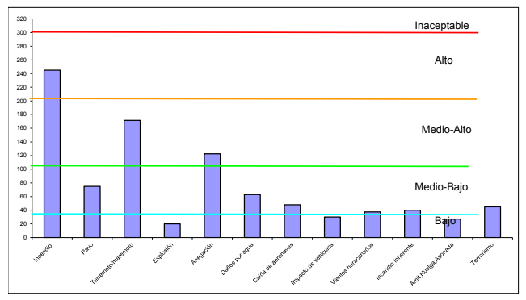

 | Exportar

